QUÉ
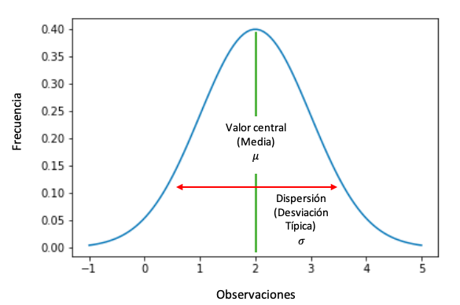
¿QUÉ ES LA DISTRIBUCIÓN NORMAL?

DN
Describe cómo se distribuyen ciertas características o datos en una población. La distribución normal es importante en estadística por su aplicación directa ya que muchas variables de interés general pueden describirse por dicho modelo, también por sus propiedades, que han permitido el desarrollo de numerosas técnicas de inferencia estadística.
La distribución normal es una distribución de probabilidad de una variable continua.
La distribución normal adapta una variable aleatoria continua a una función que depende de la media y la desviación típica. Es decir, la función y la variable aleatoria continua tendrán la misma representación pero con ligeras diferencias.
DISTRIBUCIÓN NORMAL

EJEMPLO 1
Considerando las ventas de los últimos 90 días se requiere conocer la probabilidad de obtener
una venta entre 300 y 700 millones

Dia | Venta | Rangos | =DISTR.NORM | Media | Desviación estándar
1 | 150,000,000 | 150,000,000 | 0.0000000005288500193 | 573,598,970 | 328,533,625.88
2 | 154,500,000 | 200,000,000 | 0.0000000006360986672
3 | 154,809,000 | 250,000,000 | 0.0000000007475792152 | Venta | =DISTR.NORM
4 | 155,118,618 | 300,000,000 | 0.0000000008584810689 | 300,000,000 | 0.2024820587
5 | 155,428,855 | 350,000,000 | 0.0000000009632632656 | 700,000,000 | 0.64978610293
6 | 155,739,713 | 400,000,000 | 0.0000000010560878502
7 | 156,051,192 | 450,000,000 | 0.0000000011313470939 | Probabilidad | 45%
8 | 156,363,295 | 500,000,000 | 0.0000000011842201775
9 | 156,676,021 | 550,000,000 | 0.0000000012111831472
10 | 156,989,373 | 600,000,000 | 0.0000000012103973205 | La probabilidad normal de obtener una venta entre 300 y 700 es del 45%
11 | 188,387,248 | 650,000,000 | 0.0000000011819166741
12 | 226,064,698 | 700,000,000 | 0.0000000011276817117
13 | 214,761,463 | 750,000,000 | 0.0000000010513007799 | marcador-acumulativo es un valor numérico: VERDADERO o FALSO.
14 | 204,023,390 | 800,000,000 | 0.0000000009576530751 | Si es FALSO, se devolverá la función de probabilidad de masa.
15 | 193,822,220 | 850,000,000 | 0.0000000008523740123 | Si es VERDADERO, la función devolverá la distribución
16 | 184,131,109 | 900,000,000 | 0.0000000007412982324
17 | 174,924,554 | 950,000,000 | 0.0000000006299361046
18 | 166,178,326 | 1,000,000,000 | 0.0000000005230471116
VENTAS
VENTAS
19 | 157,869,410
20 | 159,975,939
21 | 162,477,142
22 | 185,220,285
23 | 240,786,370
24 | 246,806,030
25 | 252,976,180
26 | 259,300,585
27 | 265,783,100
28 | 272,427,677
29 | 279,238,369
30 | 286,219,328
31 | 293,374,811
32 | 300,709,182
33 | 308,226,911
34 | 315,932,584
35 | 323,830,899
36 | 331,926,671
37 | 340,224,838
38 | 348,730,459
39 | 357,448,720
40 | 393,193,592
41 | 432,512,952
42 | 475,764,247
43 | 523,340,671
44 | 575,674,739
45 | 633,242,212
46 | 696,566,434
47 | 675,669,441
48 | 743,236,385
49 | 817,560,023
50 | 899,316,025
51 | 896,618,077
52 | 893,928,223
53 | 891,246,438
54 | 888,572,699
55 | 885,906,981
56 | 883,249,260
57 | 880,599,512
58 | 877,957,714
59 | 875,323,841
60 | 872,697,869
61 | 870,079,776
62 | 867,469,536
63 | 864,867,128
64 | 862,272,526
65 | 859,685,709
66 | 876,879,423
67 | 894,417,011
68 | 912,305,351
69 | 930,551,459
70 | 949,162,488
71 | 968,145,737
72 | 987,508,652
73 | 981,583,600
74 | 975,694,099
75 | 969,839,934
76 | 964,020,894
77 | 958,236,769
78 | 952,487,348
79 | 946,772,424
80 | 941,091,790
81 | 935,445,239
82 | 929,832,568
83 | 924,253,572
84 | 918,708,051
85 | 913,195,803
86 | 907,716,628
87 | 902,270,328
88 | 803,020,592
89 | 714,688,327
90 | 636,072,611

